CU_P01
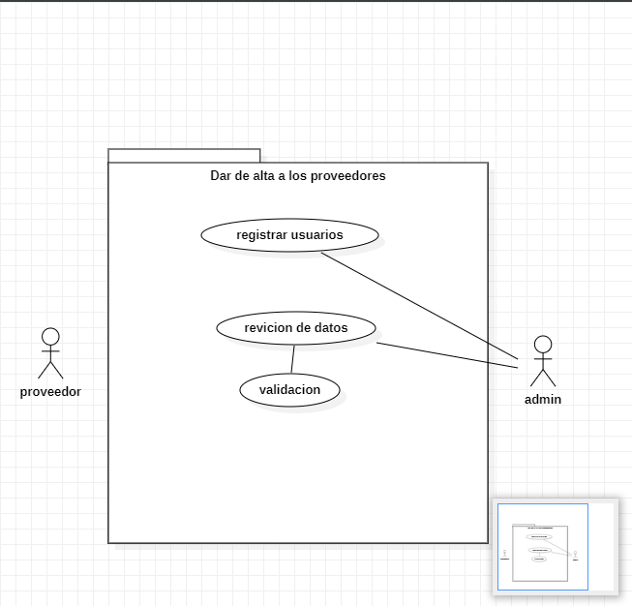
CASOS DE USO |  |  |  | Diagrama de caso de uso
ID Caso de uso | CU_P01
Nombre | Dar de alta a los proveedores en el sistema
Precondición | El proveedor debera de traer los requisitos necesarios para darle de alta en el sistema
Postcondición | El sistema mostrara un mensaje que dira "se a registrado correctamente"
Autor | administrador | Fecha | 2022-10-29

Proposito
Es tener un control sobre el manejo de la información de los proveedores y también una mayor satisdación con el tiempo de respuesta que podamos estar buscando un proveedor

Flujos alternativos y excepciones

Curso normal
paso 1:(admin) el administrador deberá de estar en la pestaña de registrar proveedores paso 2:(admin) el administrador deberá de pedir información al proveedor que se quiera registrar paso 3:(admin) se introducirá la información en el sistema para darlo de alta paso 4:(admin) el administrador dará en la casilla para validar información paso 5:(sistema) el sistema mandara un mensaje que se realizó exitosamente el registro

Curso alterno
2a-Si el proveedor no tiene la información necesaria no se podrá registrar 4a- Si el proveedor estar registrado, mandara un mensaje el sistema que ya se encuentra registrado 4b-si el usuario dejo una casilla obligatoria en blanco no se podrá registrar

Otros datos

importancia | Alta
Urgencia | Alta
 |  |  |  |  | Interfaz del registro de proveedores
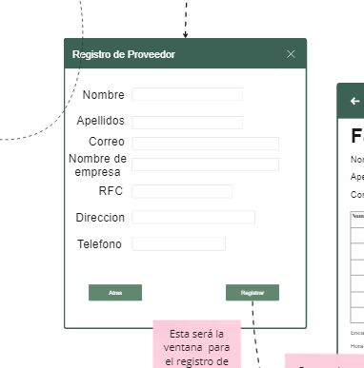
Comentarios
El proveedor se podra registrar una sola vez en el sistema

Diagrama de componentes
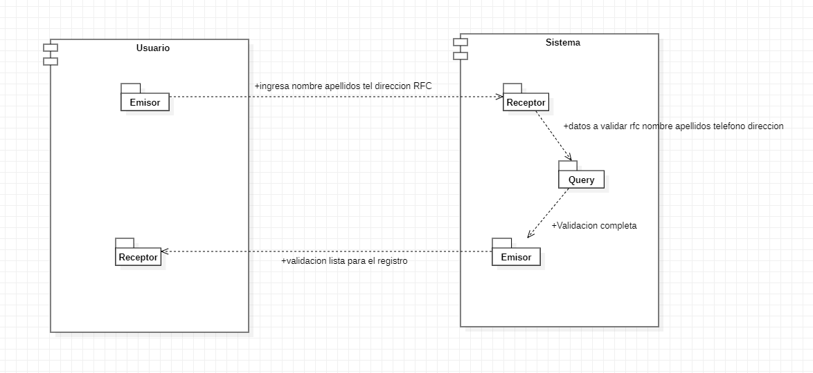

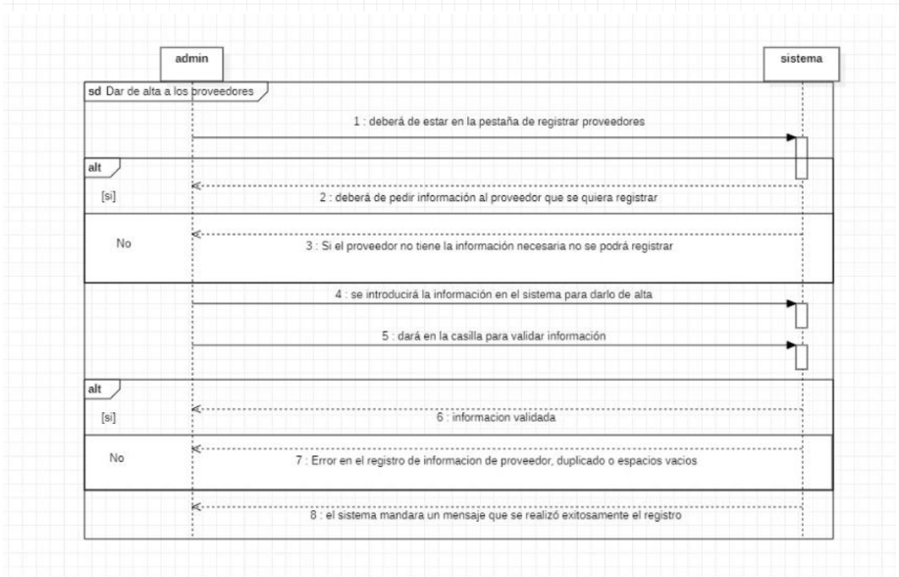
Diagramas de secuencia

CU_P02
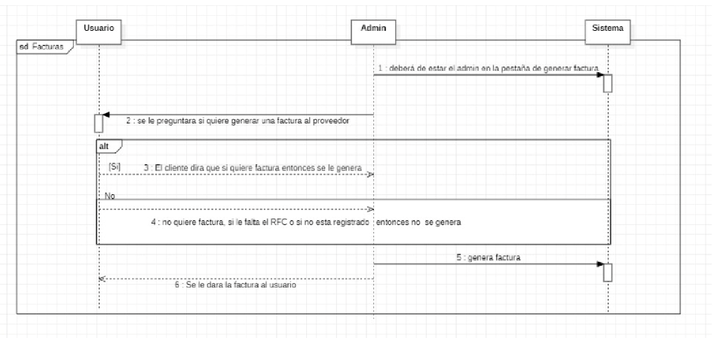
 | CASOS DE USO |  |  |  | Diagrama de caso de uso
 | ID Caso de uso | CU_P02 |  |  | 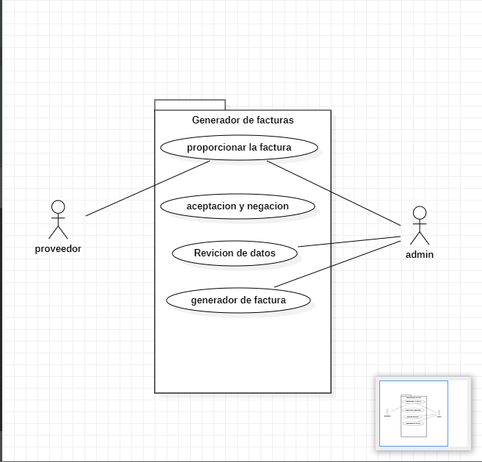
 | Nombre | Generacion de factura
 | Precondición | El proveedor debe de estar registrado para generar una factura y devio de vender productos a la empresa
 | Postcondición | se mandara la factura al correo proporcionado al registro y/o se entregara fisicamente
 | Autor | administrador o encargado de la caja | Fecha | 2022-10-29

 | Proposito
 | tener un generador de facturas para que los cliententes puedan hacer sus servicios fiscales

 | Flujos alternativos y excepciones

 | Curso normal
 | paso 1:(sistema) deberá de estar el admin en la pestaña de generar factura paso 2:(admin) se le preguntara si quiere generar una factura al proveedor paso 3:(sistema) en caso que si quiera generar una factura se le pedirá su RFC paso 4:(sistema)se llenará los campos necesarios para efectuar la factura paso 5:(admin) se dará en la casilla para generar una factura paso 6:(proveedor) se le dará a conocer si quiere la factura por correo electrónico o físicamente

 | Curso alterno
 | 2a- (cliente) el cliente dirá que no quiere factura, entonces no se efectuará ninguna operación 3a -(sistema) si el proveedor no tenga RFC no se le podrá efectuar la factura 3b (sistema) si el proveedor no está registrado en el sistema, no se podrá efectuar la factura 5a (sistema) si todos los campos no están llenos, el sistema mandara un mensaje que faltan campos por llenar

 | Otros datos

 | importancia | Media
 | Urgencia | Media

 | Comentarios
 | siempre el encargado del pedido hará la pregunta sobre si generamos una factura, no es obligatorio decir que sí, siempre depende mucho si la persona
 |  |  |  |  | Interfaz del generador de facturas
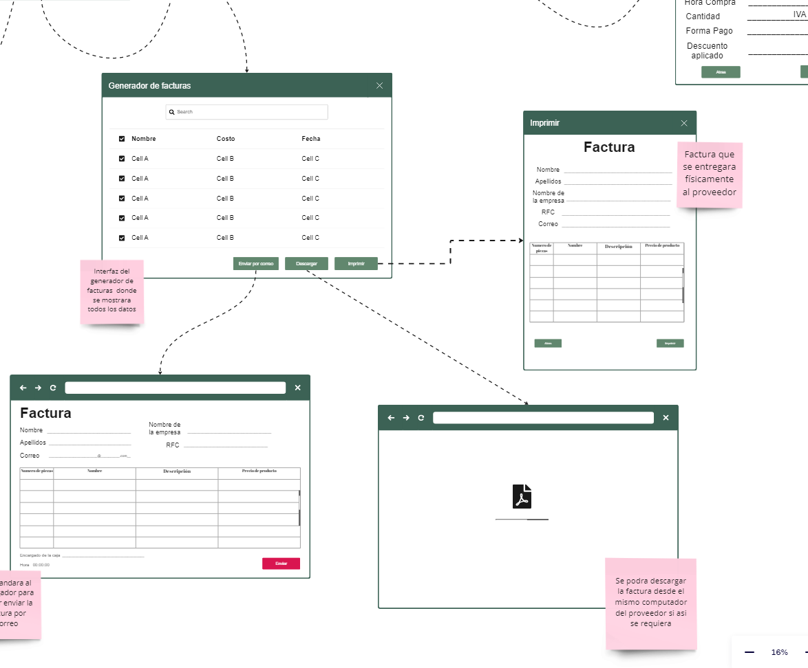
Diagrama de componentes
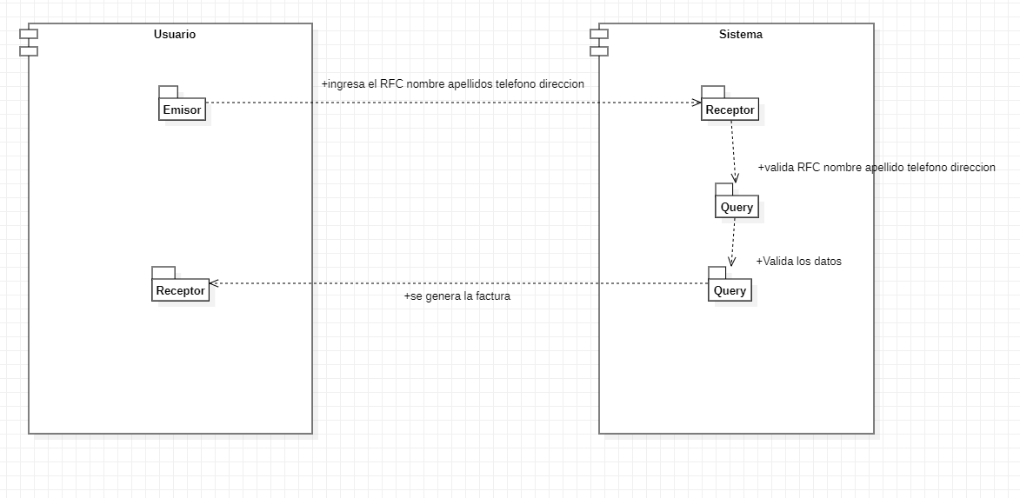

Diagramas de secuencia

